прайс
эконом труба |  |  |  |  |  | цена опт |  | цена розница
 |  |  |  | коробка: | труба 60*40 толщина 0,8 мм | 2050*860 | 3150 | 4100
 |  |  |  | толщина полотна: | 50 мм
 |  |  |  | лист металла на полотне: | 0,8 мм
 |  |  |  | мдф накладки: | 10/10
 |  |  |  | фурнитура: | 2 наружные петли, глазок
 |  |  |  | замок верхний: | сувальдный Бастион S -500 (или аналог) ригеля 10мм | 2050*960 | 3280 | 4250
 |  |  |  | замок нижний: | цилиндровый Fuaro или аналог
 |  |  |  | цилиндр: | Fuaro ключ/ключ 5 ключей
 |  |  |  | ручка: | на планке
Арка темный орех |  | лондон светлый орех |  | больше фото дверей | ручка розетка + броненакладка |  | +150 грн | +250 грн
эконом труба |  |  |  |  |  | цена опт |  | цена розница
 |  |  |  | коробка: | труба 60*40 толщина 1,2 мм | 2050*860 | 3550 | 4600
 |  |  |  | толщина полотна: | 65 мм
 |  |  |  | лист металла на полотне: | 0,8 мм
 |  |  |  | мдф накладки: | 16/16 мм
 |  |  |  | фурнитура: | 2 наружные петли, глазок
 |  |  |  | замок верхний: | сувальдный Бастион S -500 (или аналог) ригеля 10мм | 2050*960 | 3700 | 4750
 |  |  |  | замок нижний: | цилиндровый Fuaro или аналог
 |  |  |  | цилиндр: | Fuaro ключ/ключ 5 ключей
 |  |  |  | ручка: | на планке
Арка темный орех | Квадро венге | лондон светлый орех | греция венге | больше фото дверей | ручка розетка + броненакладка |  | +150 грн | +250 грн
ВИП 2 трубы |  |  |  |  |  | цена опт |  | цена розница
 |  |  |  | коробка: | 2 трубы 60*40+60*40 толщина 1,2 мм | 2050*860 | 4800 | 6150
 |  |  |  | толщина полотна: | 75 мм
 |  |  |  | лист металла на полотне: | 1,2 мм
 |  |  |  | мдф накладки: | 16/16мм
 |  |  |  | фурнитура: | 3 петли на подшипниках, глазок
 |  |  |  | замок верхний: | Апекс Т57 (USK) | 2050*960 | 5100 | 6350
 |  |  |  | замок нижний: | Апекс Т52 (USK)
 |  |  |  | цилиндр: | Fuaro ключ/барашек 5 ключей
 |  |  |  | ручка: | на розетке + броненакладка
Арка темный орех | Квадро венге | лондон светлый орех | греция венге | больше фото дверей | замки Кале |  | +500 | +500
ВИП+ 2 трубы |  |  |  |  |  | цена опт |  | цена розница
 |  |  |  | коробка: | две проф трубы: 60/30 и 50/40 | 2050*860 | 5200 | 7000
 |  |  |  | толщина полотна: | труба 60*30 95мм
 |  |  |  | лист металла на полотне: | 1,8мм
 |  |  |  | мдф накладки: | 16мм/16мм
 |  |  |  | фурнитура: | 3 наружные петли, антисрезы,броненакладка
 |  |  |  | замок верхний: | Апекс Т57 | 2050*960 | 5350 | 7200
 |  |  |  | замок нижний: | Апекс Т52
 |  |  |  | цилиндр: | Fuaro ключ/барашек 5 ключей
 |  |  |  | ручка: | на розетке + броненакладка
Канзас венге |  | Квадро |  | больше фото дверей | замки Кале |  | +500 | +500
эконом труба улица |  |  |  |  |  | цена опт |  | цена розница
 |  |  |  | коробка: | труба 60*40 толщина 1,2 мм | 2050*860 | 3800 | 4900
 |  |  |  | толщина полотна: | 64 мм
 |  |  |  | лист металла на полотне: | 0,8 мм
 |  |  |  | мдф накладки: | Влагостойкий VINORIT 16/16 мм
 |  |  |  | фурнитура: | 2 наружные петли, глазок
 |  |  |  | замок верхний: | сувальдный Бастион S -500 (или аналог) ригеля 10мм | 2050*960 | 4100 | 5100
 |  |  |  | замок нижний: | цилиндровый Fuaro
 |  |  |  | цилиндр: | Fuaro ключ/барашек 5 ключей
 |  |  |  | ручка: | на планке
Арка темный орех винорит |  |  |  | больше фото дверей | ручка розетка + броненакладка |  | +150 грн | +250 грн
эконом улица 2 трубы |  |  |  |  |  | цена опт |  | цена розница
 |  |  |  | коробка: | 2 трубы 60*40+40*40 толщина 1,2 мм | 2050*860 | 4100 | 5250
 |  |  |  | толщина полотна: | 57 мм
 |  |  |  | лист металла на полотне: | 0,8 мм
 |  |  |  | мдф накладки: | Влагостойкий VINORIT 16/10мм | 2050*960 | 4300 | 5500
 |  |  |  | фурнитура: | 2 наружные петли, глазок
 |  |  |  | замок верхний: | сувальдный Бастион S -500 (или аналог) ригеля 10мм
 |  |  |  | замок нижний: | цилиндровый Fuaro | 2050*1200 | 5750 | 7300
 |  |  |  | цилиндр: | Fuaro ключ/барашек 5 ключей
 |  |  |  | ручка: | на планке
Арка темный орех винорит |  | 1200 Арка темный орех винорит |  | больше фото дверей | ручка розетка + броненакладка |  | +150 грн | +250 грн
ВИП 2 трубы Улица |  |  |  |  |  | цена опт |  | цена розница
 |  |  |  | коробка: | 2 трубы 60*40+60*40 толщина 1,2 мм | 2050*860 | 5100 | 6500
 |  |  |  | толщина полотна: | 75 мм
 |  |  |  | лист металла на полотне: | 1.2
 |  |  |  | мдф накладки: | 16/16 мм
 |  |  |  | фурнитура: | 3 петли на подшипниках, глазок
 |  |  |  | замок верхний: | Апекс Т57 | 2050*960 | 5300 | 6750
 |  |  |  | замок нижний: | Апекс Т52
 |  |  |  | цилиндр: | Fuaro ключ/барашек 5 ключей
 |  |  |  | ручка: | на розетке + броненакладка
ВИП Арка темный орех винорит |  |  |  | больше фото дверей | замки Кале |  | +500 грн | +500 грн
эконом труба металл/мдф |  |  |  |  |  | цена опт |  | цена розница
 |  |  |  | коробка: | труба 60*40 толщина 1,2 мм | 2050*860 | 3600 | 4650
 |  |  |  | толщина полотна: | 40 мм
 |  |  |  | лист металла на полотне: | 1,5 мм
 |  |  |  | мдф накладка: | 10 мм
 |  |  |  | фурнитура: | 2 наружные петли, глазок
 |  |  |  | замок верхний: | сувальдный Бастион S -500 (или аналог) ригеля 10мм | 2050*960 | 3700 | 4750
 |  |  |  | замок нижний: | цилиндровый Fuaro
 |  |  |  | цилиндр: | Fuaro ключ/барашек 5 ключей
 |  |  |  | ручка: | на планке
снаружы |  | внутри |  | больше фото дверей | ручка розетка + броненакладка |  | +150 грн | +250 грн
Сталь |  |  |  |  |  | цена опт |  | цена розница
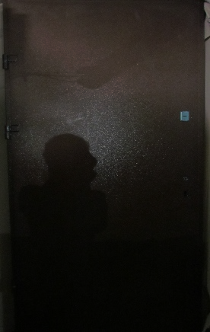 |  |  |  | коробка: | две трубы: 60*40 и 40*40 толщина 1,2мм | 2050*860 | 3900 | 5100
 |  |  |  | толщина полотна: | 40мм
 |  |  |  | лист металла на полотне: | 1,5 мм + 1,2мм
 |  |  |  | мдф накладка:
 |  |  |  | фурнитура: | 3 петли на подшипниках, минвата, антисрезы
 |  |  |  | замок верхний: | сувальдный Бастион S -500 (или аналог) ригеля 10мм | 2050*960 | 4100 | 5250
 |  |  |  | замок нижний: | цилиндровый Fuaro
 |  |  |  | цилиндр: | Fuaro ключ/барашек 5 ключей
 |  |  |  | ручка: | на планке
Сталь |  |  |  | больше фото дверей | ручка розетка + броненакладка |  | +150 грн
Ковка |  |  |  |  |  | цена опт |  | цена розница
 |  |  |  | коробка: | две проф трубы: 60/30 и 50/40 | 2050*860 | 6150 | 7800
 |  |  |  | толщина полотна: | труба 60*30 95мм
 |  |  |  | лист металла на полотне: | 1,8мм
 |  |  |  | мдф накладка: | 16мм/16мм
 |  |  |  | фурнитура: | 3 наружные петли, антисрезы,броненакладка
 |  |  |  | замок верхний: | Апекс Т57 | 2050*960 | 6300 | 8000
 |  |  |  | замок нижний: | Апекс Т52
 |  |  |  | цилиндр: | Fuaro ключ/барашек 5 ключей
 |  |  |  | ручка: | на розетке + броненакладка
снаружы |  | внутри |  | больше фото дверей
Эконом тр. Улица "чайка" |  |  |  |  |  | цена опт |  | цена розница
 |  |  |  | коробка: | труба 60*30 - 1,5 мм. | 2050*860 | 3600 | 4650
 |  |  |  | толщина полотна: | 70 мм.
 |  |  |  | лист металла на полотне: | 0,5 мм
 |  |  |  | мдф накладка: | 10/10 мм.
 |  |  |  | фурнитура: | ручка на планке, 2 наружные петли
 |  |  |  | замок верхний: | Fuaro 900 | 2050*960 | 3700 | 4750
 |  |  |  | замок нижний: | Пунто 1082
 |  |  |  | ПВХ: | термопал, венге южное
 |  |  |  | Уплотнитель: | полуиритановый
Чайка |  |  |  | больше фото дверей | ручка розетка + броненакладка |  | +150 грн
ВИП+ 2 трубы улица |  |  |  |  |  | цена опт |  | цена розница
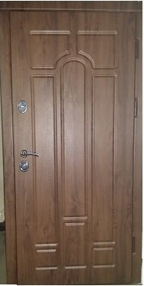 |  |  |  | коробка: | две проф трубы: 60/30 и 50/40 | 2050*860 | 5000 | 7000
 |  |  |  | толщина полотна: | труба 60*30 95мм
 |  |  |  | лист металла на полотне: | 1,8мм
 |  |  |  | мдф накладки: | 16мм/16мм Влагостойкий VINORIT
 |  |  |  | фурнитура: | 3 наружные петли, антисрезы,броненакладка
 |  |  |  | замок верхний: | Апекс Т57 | 2050*960 | 5150 | 7200
 |  |  |  | замок нижний: | Апекс Т52
 |  |  |  | цилиндр: | Fuaro ключ/барашек 5 ключей
 |  |  |  | ручка: | на розетке + броненакладка
Арка |  |  |  | больше фото дверей | замки Кале |  | +500 | +500

эконом квартира
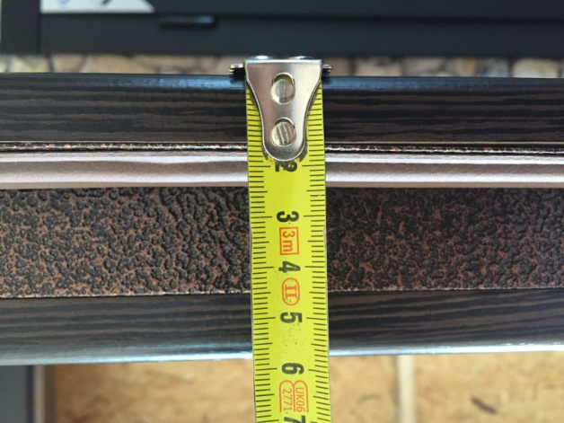
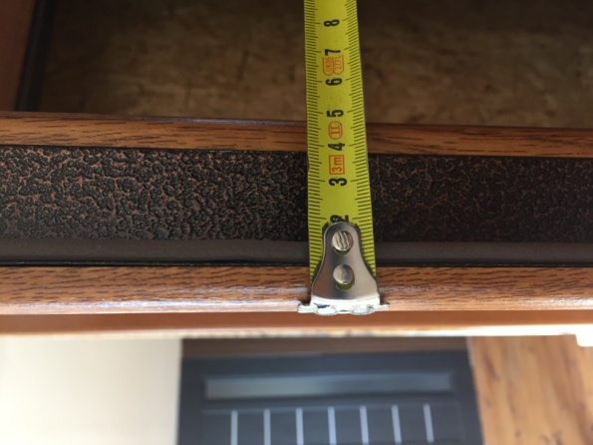
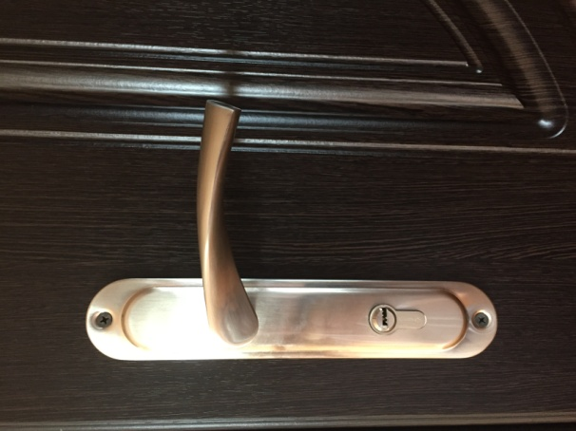
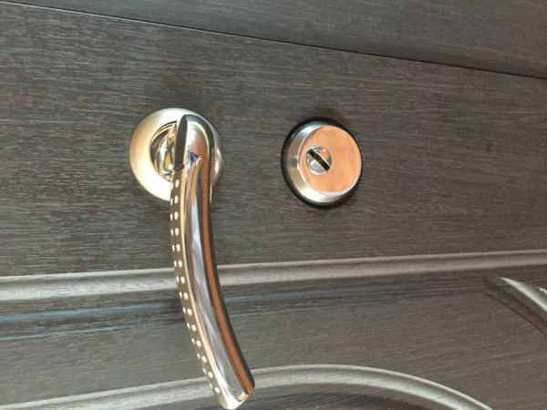
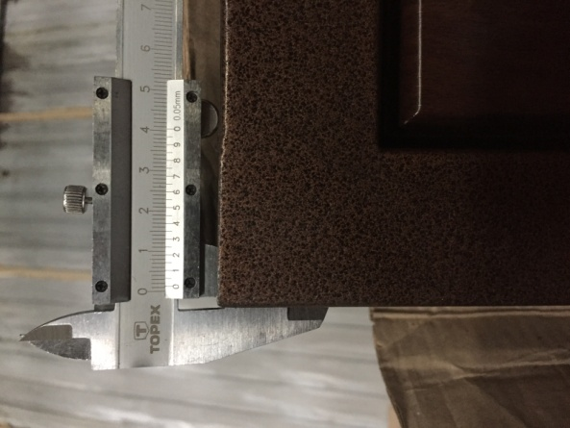
к прайсу

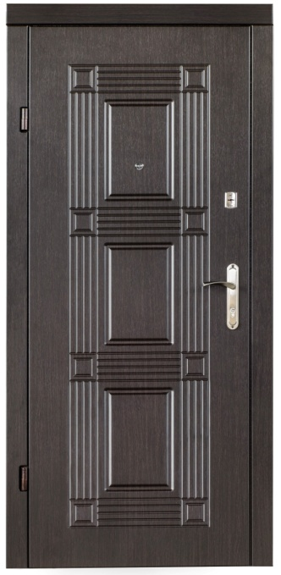
 | Арка темный орех (10) | Греция венге |  | Лондон светлый орех (10) |  | Квадро венге | Техническое описание
 |  |  |  |  |  |  | Рама: тр. 60×40 0,8мм (1,2мм), Створка: тр.30×20 0,8мм (1,2мм) Толщина полотна: 50 (65) мм Петли точеные: 2 шт.Отделка: МДФ 10 (16) мм с 2-х сторон Утеплитель: пенопласт 30мм. Замки: Бастион SR -500 (или аналог) Цилиндровый «Fuaro» (или Аналог), ручка на планке

 |  |  |  |  |  |  | ручка на розетке + 450 грн

 |  |  |  |  |  |  | Нижний замок | Верхний замок
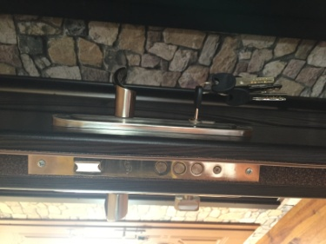
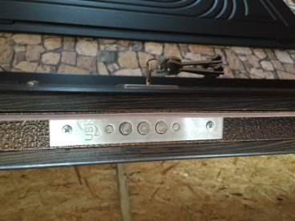

 | торец с 16 мдф |  | торец с 10 мдф |  | Ручка на планке |  | Ручка на розетке+броненакладка | Толщина металла на коробке

улица эконом
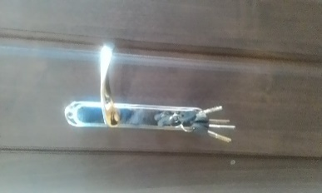
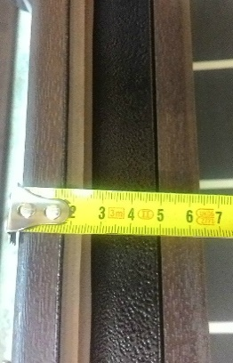
Арка улица | Арка улица 1200 с притвором
 |  |  | Техническое описание Эконом 1 труба
 |  |  | Рама: тр. 60×40(1,2мм), Створка: тр.30×20 (1,2мм) Толщина полотна: 65 мм (0,8мм). Петли точеные: 2 шт. Отделка: Влагостойкий VINORIT МДФ 16 мм с 2-х сторон Утеплитель: пенопласт 30мм. Замки: Бастион SR -500 (или аналог) Цилиндровый «Fuaro» (или Аналог), ручка на планке

 |  |  | ручка на розетке и броненакладка +450 грн

 |  |  | Техническое описание Эконом с притвором
 |  |  | Рама: 2 трубы 60×40+40×40(1,2мм), Створка: тр.30×20 (1,2мм) Толщина полотна: 57 мм (0,8мм). Петли точеные: 2 шт.Отделка: Влагостойкий VINORIT МДФ 16+10 мм с 2-х сторон Утеплитель: пенопласт 30мм. Замки: Бастион SR -500 (или аналог) Цилиндровый «Fuaro» (или Аналог), ручка на планке

 |  |  | ручка на розетке и броненакладка +450 грн

 | Верхний замок | Верхний замок |  | Нижний замок | Ручка на планке | торец с 16 мдф

ВИП улица
к прайсу

 | Арка винорит (ПВХ 80)

 |  | Верхний замок | Нижний замок

 |  |  |  | торец с 16 мдф | Петли на подшипниках
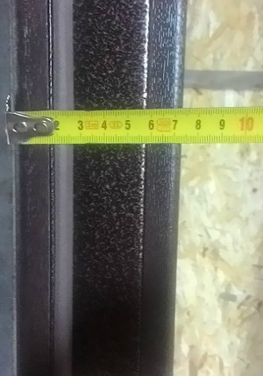
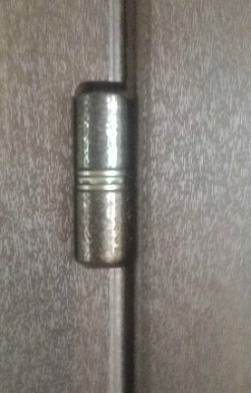

 | Техническое описание
 | Рама: 2 трубы 60×40+60*40 (1,2мм) толщина рамы 100 мм, Створка: тр.40×20 (1,2мм) Толщина полотна: 75 мм (1,2мм) Петли на подшипниках: 3 шт.Отделка: Винорит Влагостойкий МДФ 16 мм. с 2-х сторон. Утеплитель: пенопласт 40мм. Замки верх/низ: цилиндровый Апекс Т-57 (или аналог)/сейфовый Апекс Т-52. Ручка на розетке.

 | замки Kale +500 грн

ВИП 2 трубы
к прайсу

 | Классика темный орех | Классика светлый орех | Квадро венге |  | Канзас Венге
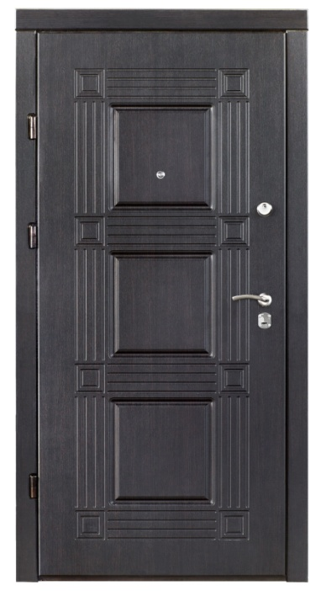
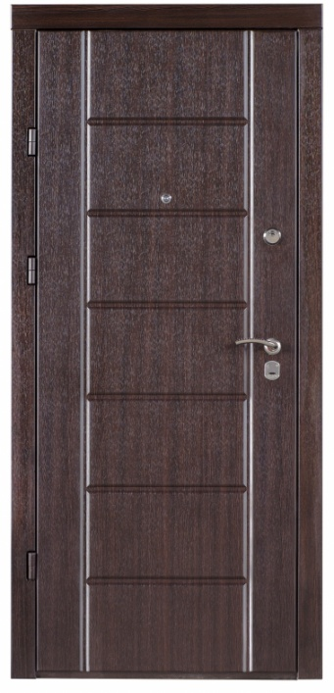

 |  |  |  |  |  | Верхний замок | Нижний замок

 |  |  |  |  |  | Петли на подшипниках

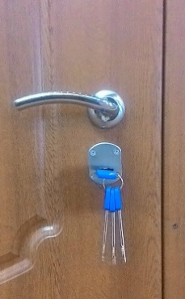
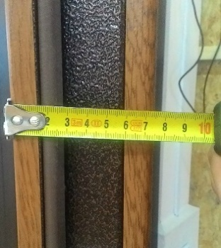
 | Техническое описание |  |  | Ручка на розетке | торец с 16 мдф
 | Рама: 2 трубы 60×40+60*40 (1,2мм) толщина рамы 100 мм, Створка: тр.40×20 (1,2мм) Толщина полотна: 75 мм (1,2мм) Петли на подшипниках: 3 шт.Отделка: МДФ 16 мм с 2-х сторон Утеплитель: пенопласт 40мм. Замки верх/низ: цилиндровый Апекс Т-57 (или аналог)/сейфовый Апекс Т-52. Ручка на розетке.

 | замки Kale +500 грн

ВИП+ 2 трубы
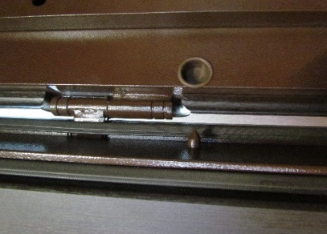
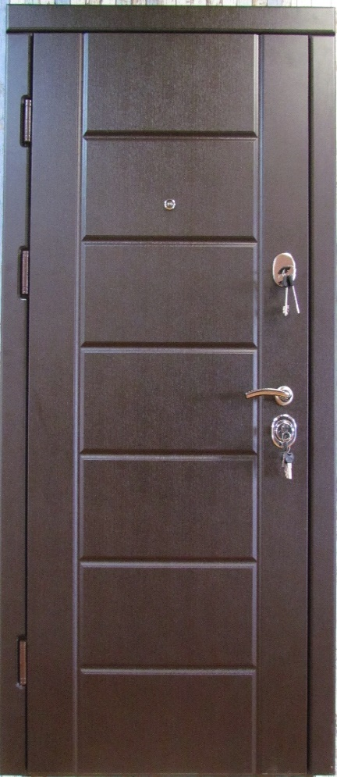
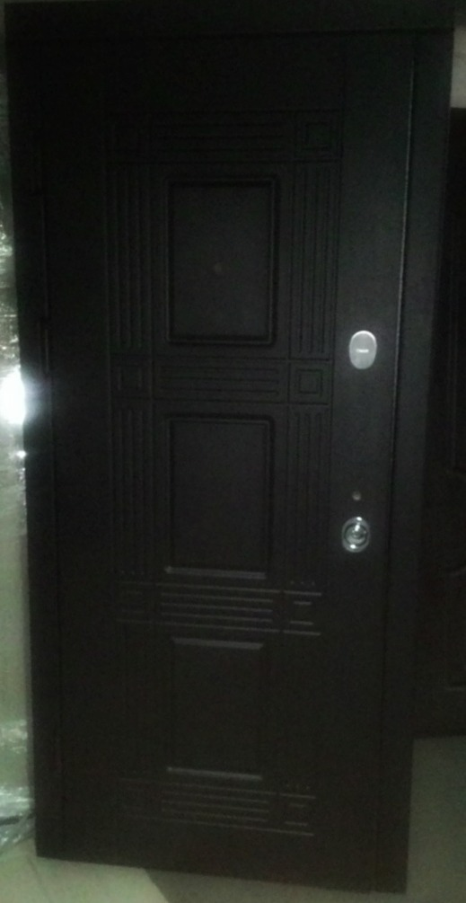
Канзас венге | Квадро |  | технические характеристики:
 |  |  | коробка: | две проф трубы: 60/30 и 50/40
 |  |  | толщина полотна: | труба 60*30 (95мм)
 |  |  | лист металла на полотне: | 1,8мм
 |  |  | мдф накладка: | 16мм/16мм
 |  |  | фурнитура: | 3 наружные петли, антисрезы,броненакладка
 |  |  | замок верхний: | Апекс Т57
 |  |  | замок нижний: | Апекс Т52
 |  |  | цилиндр: | Fuaro ключ/барашек 5 ключей
 |  |  | ручка: | на розетке + броненакладка
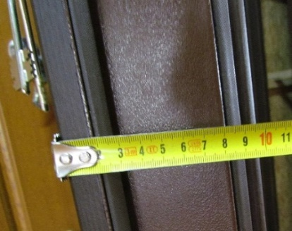

 |  | Верхний замок
 |  | Верхний замок | Нижний замок | Антисрезы

мет_мдф+сталь
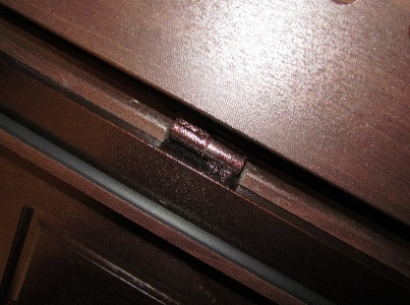
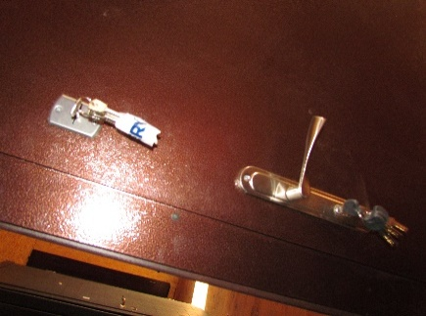
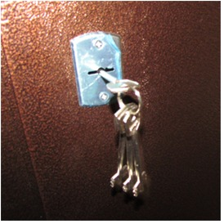
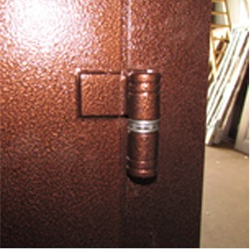
 | снаружи |  | внутри |  | Сталь
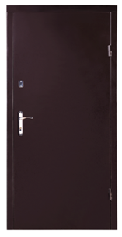
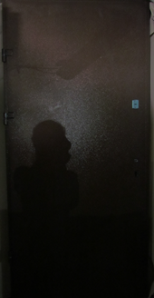

 |  |  |  |  |  |  | технические характеристики:
 |  |  |  |  |  |  | коробка: | труба 60*40 толщина 1,2 мм
 |  |  |  |  |  |  | толщина полотна: | 40 мм
 |  |  |  |  |  |  | лист металла на полотне: | 1,5 мм
 |  |  |  |  |  |  | мдф накладка: | 10мм
 |  |  |  |  |  |  | фурнитура: | 2 наружные петли, глазок
 |  |  |  |  |  |  | замок верхний: | сувальдный Бастион S -500 (или аналог) ригеля 10мм
 |  |  |  |  |  |  | замок нижний: | цилиндровый Fuaro
 |  |  |  |  |  |  | цилиндр: | Fuaro ключ/барашек 5 ключей
 |  |  |  |  |  |  | ручка: | на планке

Наружные петли |  | Ручка на планке |  | Петли на подшипниках |  | Верхний замок

чайка
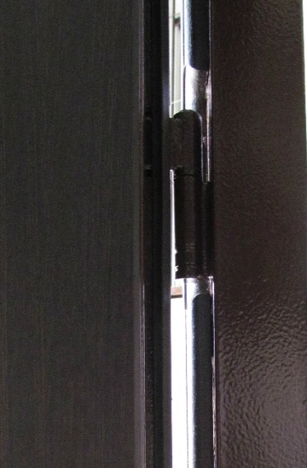
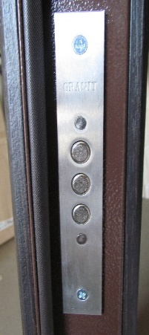
Уличная дверь «Чайка»
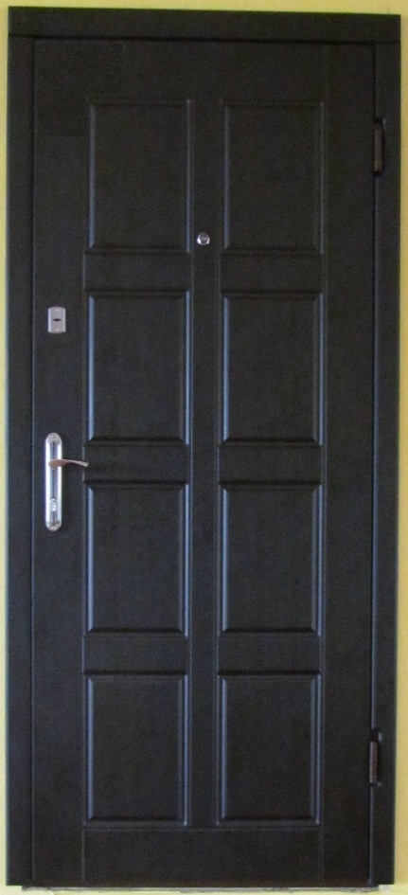
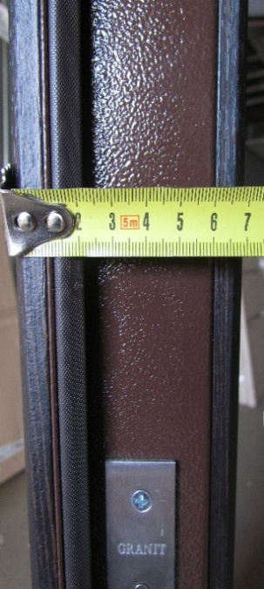

 | коробка: | труба 60*30 - 1,5 мм.
 | толщина полотна: | 70 мм.
 | лист металла на полотне: | 0,5 мм
 | мдф накладка: | 10/10 мм.
 | фурнитура: | ручка на планке, 2 наружные петли
 | замок верхний: | Fuaro 900

 | замок нижний: | Пунто 1082
 | ПВХ: | термопал, венге южное
 | Уплотнитель: | полуиритановый

Ковка
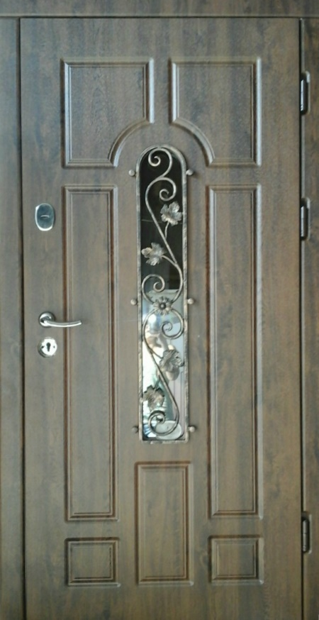
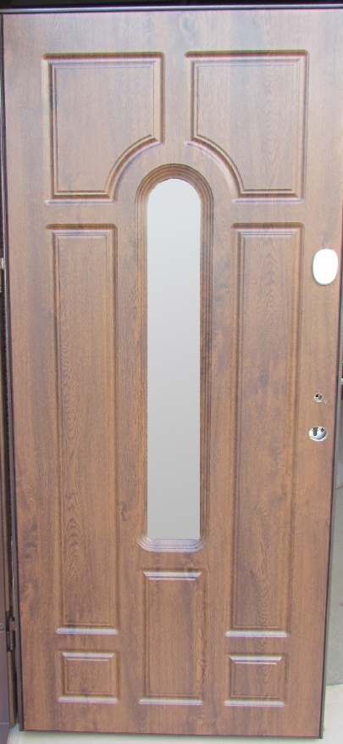
снаружи |  | внутри | технические характеристики:
 |  |  | коробка: | две проф трубы: 60/30 и 50/40
 |  |  | толщина полотна: | труба 60*30 (95мм)
 |  |  | лист металла на полотне: | 1,8мм
 |  |  | мдф накладка: | 16мм/16мм
 |  |  | фурнитура: | 3 наружные петли, антисрезы,броненакладка
 |  |  | замок верхний: | Апекс Т57
 |  |  | замок нижний: | Апекс Т52
 |  |  | цилиндр: | Fuaro ключ/барашек 5 ключей
 |  |  | ручка: | на розетке + броненакладка

 |  |  | Наружные петли | Торец с 16 мм МДФ
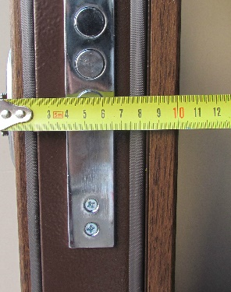

Нижний замок | Верхний замок

Вип+улица
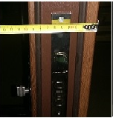
Вип+Арка улица

 | коробка: | две проф трубы: 60/30 и 50/40
 | толщина полотна: | труба 60*30 95мм
 | лист металла на полотне: | 1,8мм
 | мдф накладки: | 16мм/16мм Влагостойкий VINORIT
 | фурнитура: | 3 наружные петли, антисрезы,броненакладка
 | замок верхний: | Апекс Т57
 | замок нижний: | Апекс Т52
 | цилиндр: | Fuaro ключ/барашек 5 ключей
 | ручка: | на розетке + броненакладка

